상품제안서
오바로크컬러장패드 4/5T | 상품코드: S02359

 |  |  |  |  |  |  | 02-713-8555 | www.synergygift.co.kr
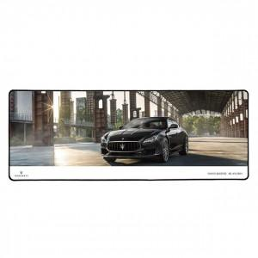

【상세/제작정보】 | <p><span style="font-size: 14pt;">※ 기본 테두리 오바로크 색상 - 검정&nbsp;</span></p><p><span style="font-size: 14pt;">&nbsp;</span></p><p><span style="font-size: 14pt;">※ 오바로크 색상 변경가능합니다. - 비용 추가 + 600원(파랑,빨강) 이외 색상 별도문의</span></p><p>&nbsp;</p><p><span style="font-size: 14pt;">※ 택배비 발생됩니다.(1박스 5,000원 별도)</span></p><p>&nbsp;</p><p>&nbsp;</p>

【인쇄/포장옵션】 | 풀칼라 / OPP(비닐)

【공급단가】 | 수량 | 100~ | 500~ | 1,000~ | 3,000~ | 5,000~
*VAT별도 | 4T | 8,100원 | 7,800원 | 7,500원 | 7,200원 | 7,020원
 | 5T | 9,180원 | 8,840원 | 8,500원 | 8,160원 | 7,950원

【상품 URL】 | https://www.synergygift.co.kr:443/src/goods_detail.php?gdno=6419

